Sheet1
打造顺手称心的工作环境 |  | 李则见 | 微信公共号：excelpptpx

1、 | 默认工作表数量及字体设置
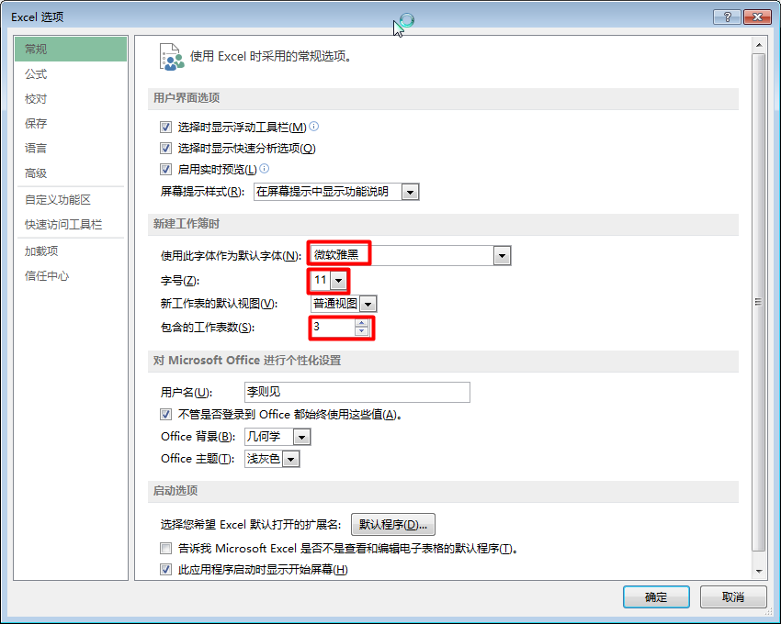

2、 | 默认保存的文件类型及自动保存
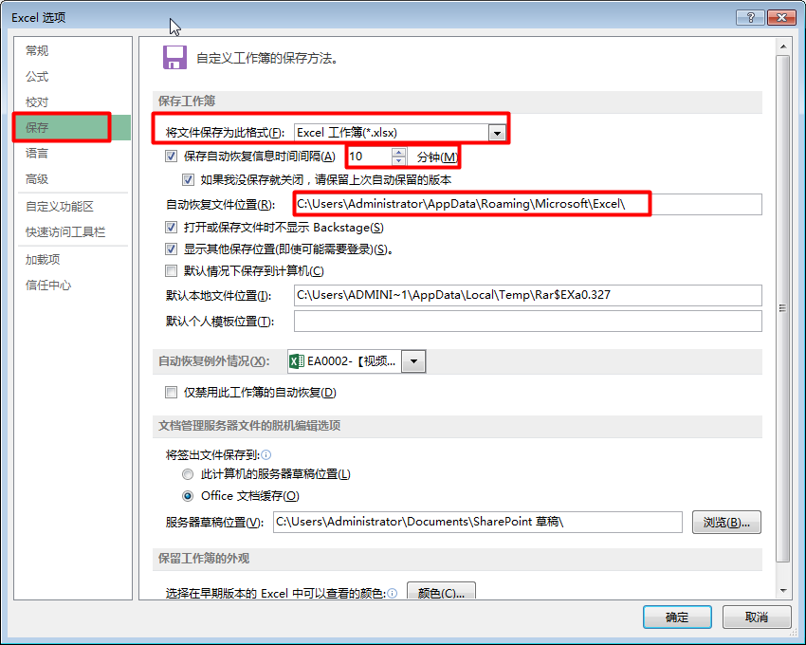

3、 | 显示滚动条和工作表标签以及行列标题、网格线等
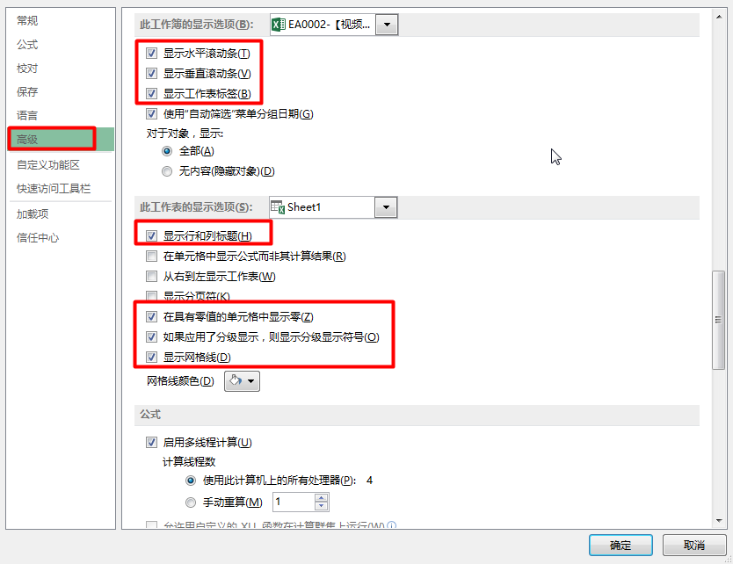

4、 | 自定义功能区和快速访问工具栏
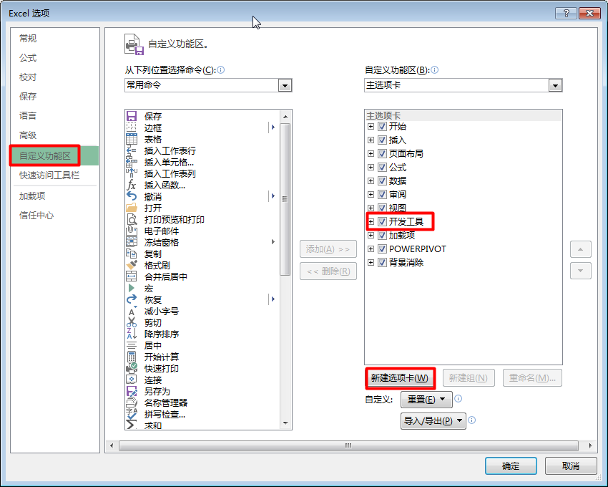
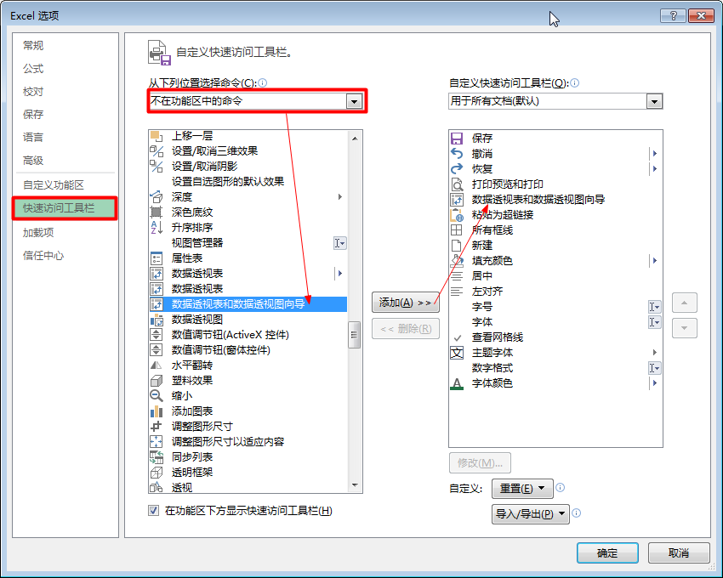

5、 | 功能区、快速访问工具栏、选项卡、命令组、命令、命令启动器

6、 | 单元格行列、单个工作表、多个工作表、工作簿

